1-1采购文件获取登记表
温 馨 提 示
上述温馨提示与采购文件描述不一致的，
以采购文件要求为准。
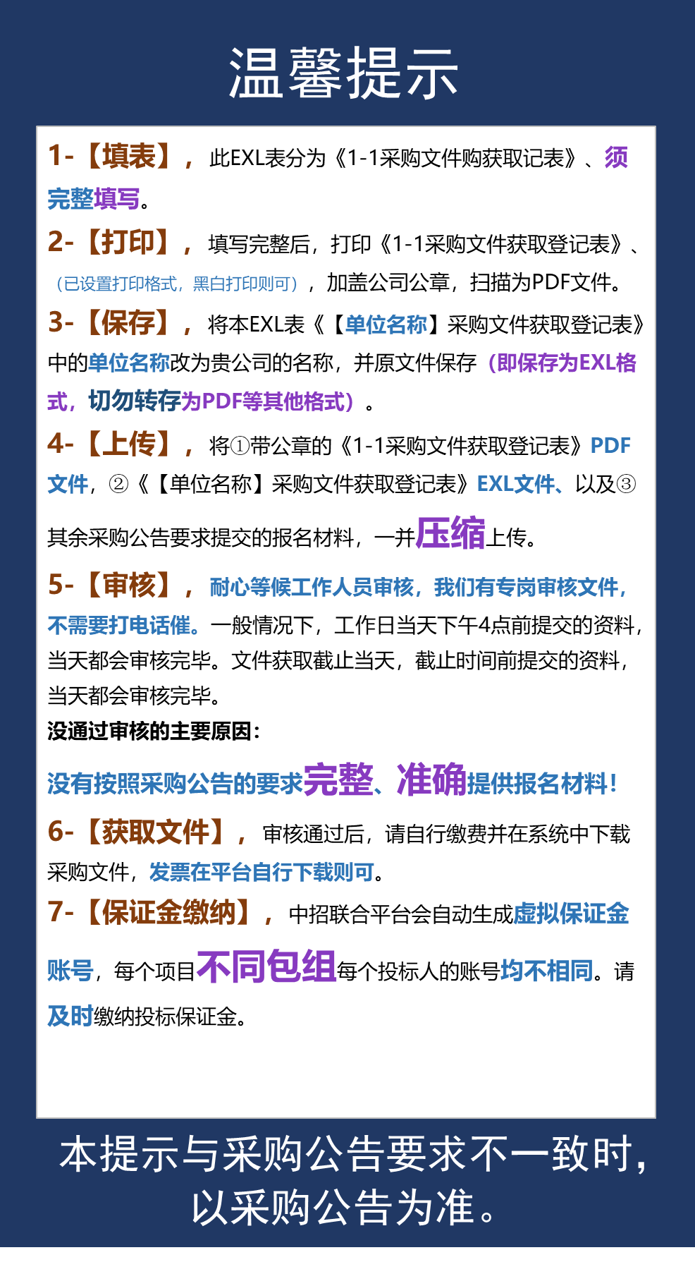
采购文件获取登记表
一、项目基本信息
项目名称
项目编号
采购单位
包组号（如分包）
申请购买日期
二、供应商基本信息（该供应商基本信息，将用于报名费发票或中标服务费发票开具依据）
单位名称（加盖公章）
统一社会信用代码
单位法定代表人
单位法定代表人身份证号码
住所
开户行
开户行账号
文件购买人信息 （备注：涉及项目的变更、澄清、质疑回复等处理以贵司所填该项联系方式为准，请确保填写内容正确无误，且能有效送达） | 购买人身份 | 姓名
 | 身份证号码
 | 手 机：
 | 固定电话：
 | 电子邮箱：
 | 传 真：
 | 联系地址：
三、采购代理机构发出文件确认（以下信息由采购代理机构填写）
标书款缴纳（如有） | 到账金额： | 缴纳方式：
采购文件发送日期
采购文件发送方式
审核确认

